Básico
 | Básico

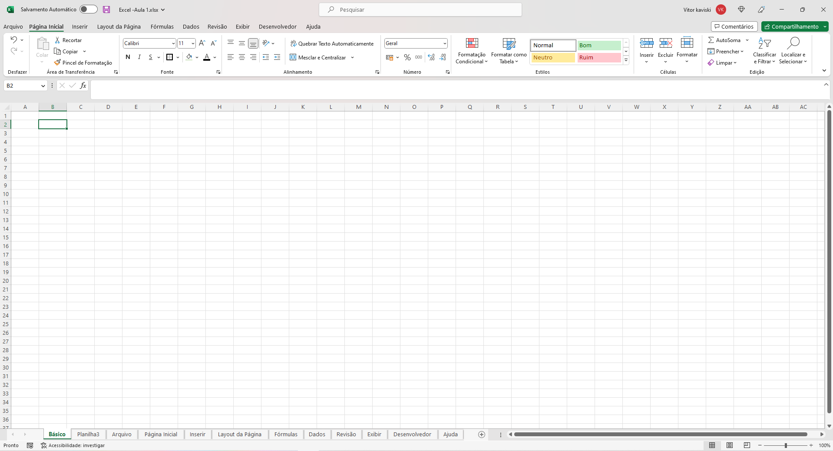

1 - Opções de Arquivo |  | Opções para Salvar/Fechar/Minimizar o Arquivo e Também de Pesquisar no Arquivo e Ver Informações Sobre a Conta Microsoft

2 - Abas e Compartilhamentp |  | Abas de Opções do Excel e o Compartilhamento

3 - Conteúdo das Abas |  | Conteúdo das Abas do Excel

4 - Célula |  | Configurações da Célula (Tetxo e Fórmulas)

5 - Célula |  | Uma Célula (B2)

6 - Coluna |  | Uma Coluna (B)

7 - Linha |  | Uma Linha (2)

8 - Planilhas |  | Planilhas do Arquivo e Botão de Adicionar Plailha

9 - Visualização |  | Acessibilidade e Visualização do Arquivo

Arquivo
Arquivo

Página Inicial

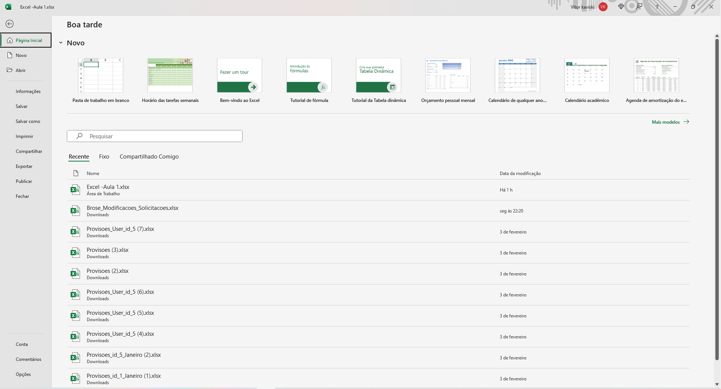

1 - Modelos | Modelos Para Criar uma Nova Planilha Excel

2 - Listagem dos Arquivos | Lista os Arquivos Recentes e Pode Fixar Arquivos

Novo

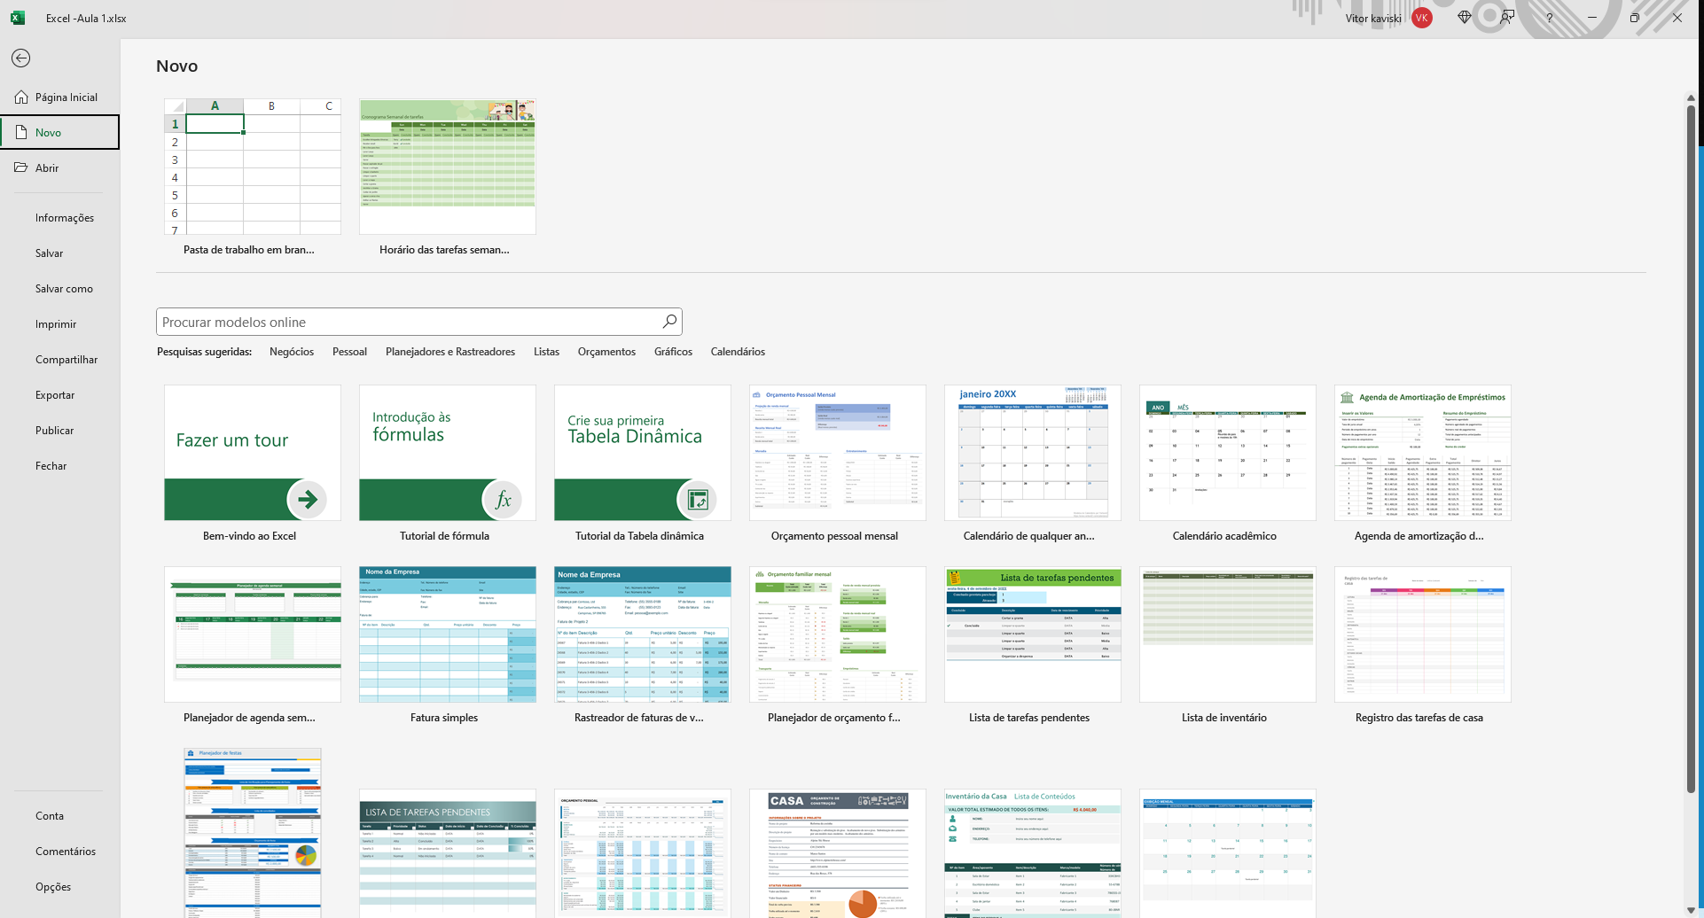

1 - Novo Arquivo | Modelos Para Criar uma Nova Planilha Excel

Abrir

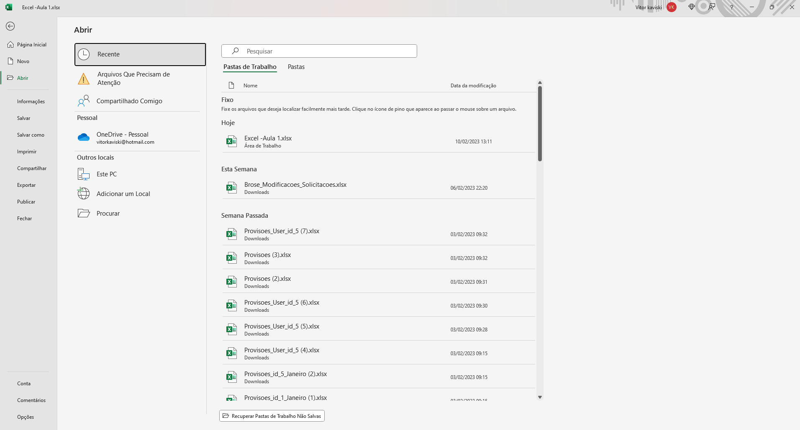

1 - Recentes | Mostra os Arquivos Recentes Utilizados

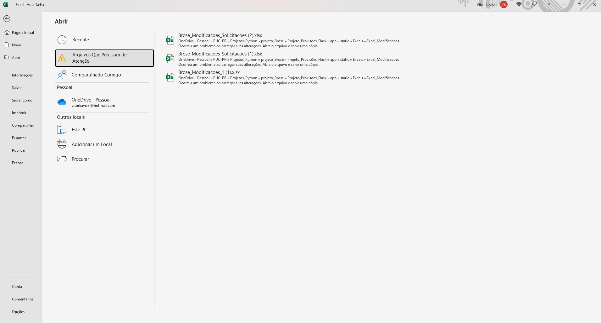

2 - Atenção | Mostra os Arquivos Com e Erros

3 - Compartilhados | Mostra os Arquivos Compartilhados Comigo

4 - One Drive | Mostra os Arquivos Salvos no OneDrive

5 - Arquivos Locais | Mostra os Arquivos Salvos Localmente

Informações

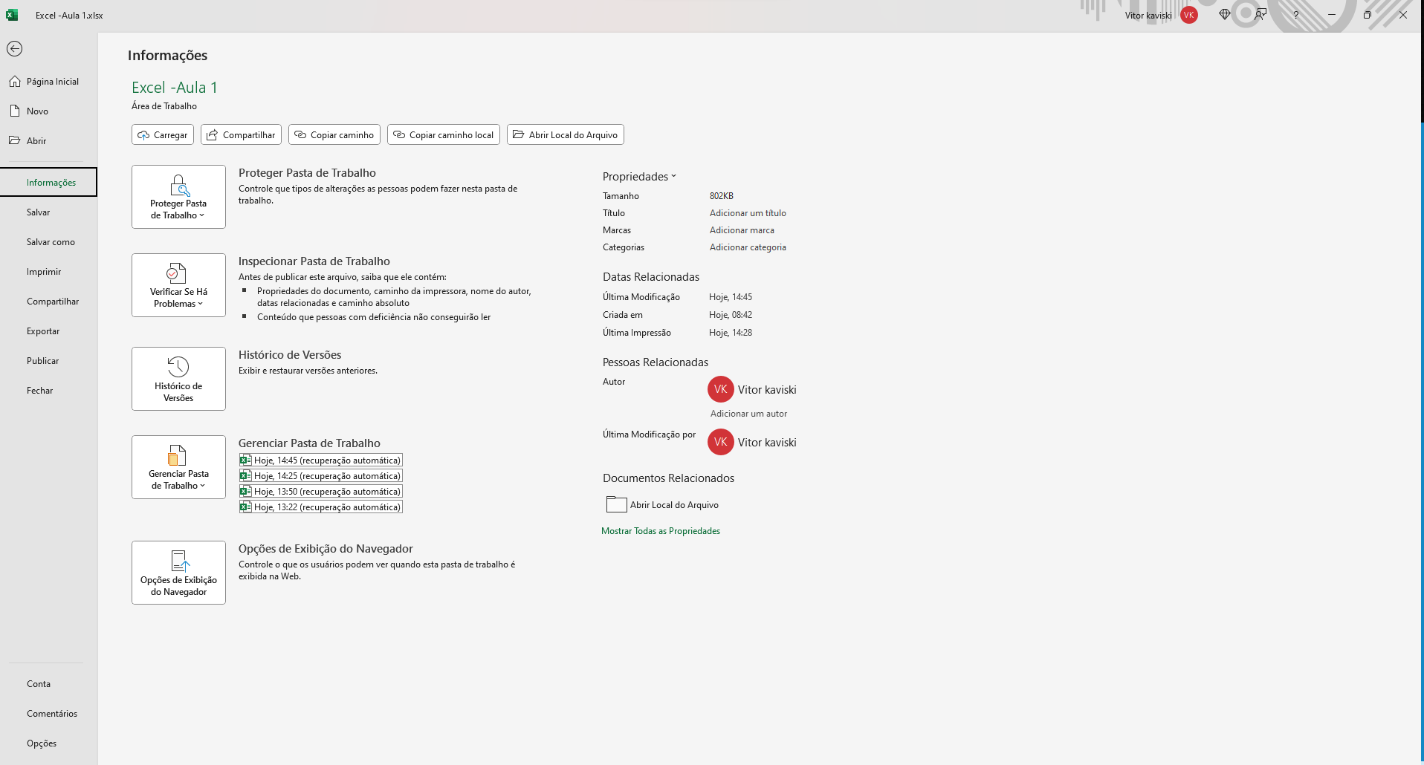

1 - Compartilahemtno e Local | Opções de Compatilhaemnte e de Localização do Arquivo

2 - Opções do Arquivo | Opções de Exibição, Verificação, Histórico para Recuperação e Inspeção Geral do Arquivo Excel

3 - Informações | Informações Gerais dos Arquivos

Salvar / Salvar Como

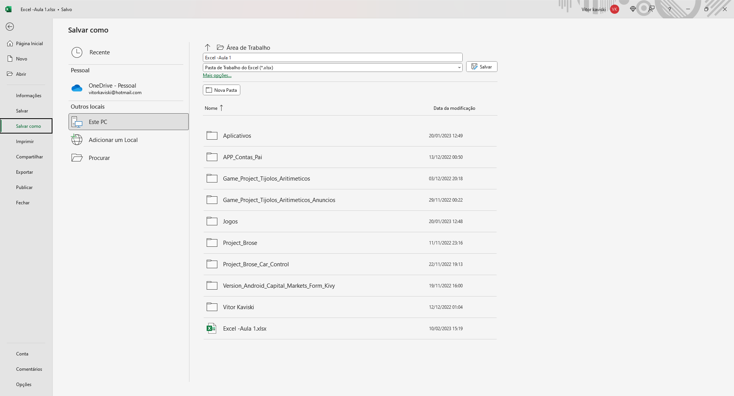

1 - Locais para Salvar | Área Padrão Para Salvar o Arquivo

Imprimir

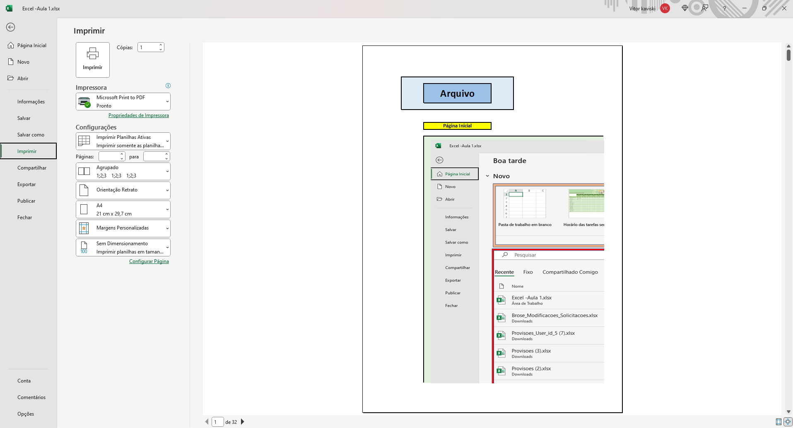

1 - Impressão | Botão para a Impressão com o Número de Cópias e a Impressora

2 - Configurações | Configurações da Impressão

3 - Visualização | Visualização Geral do Arquivo

Compartilhar - Exportar - Publicar - Fechar

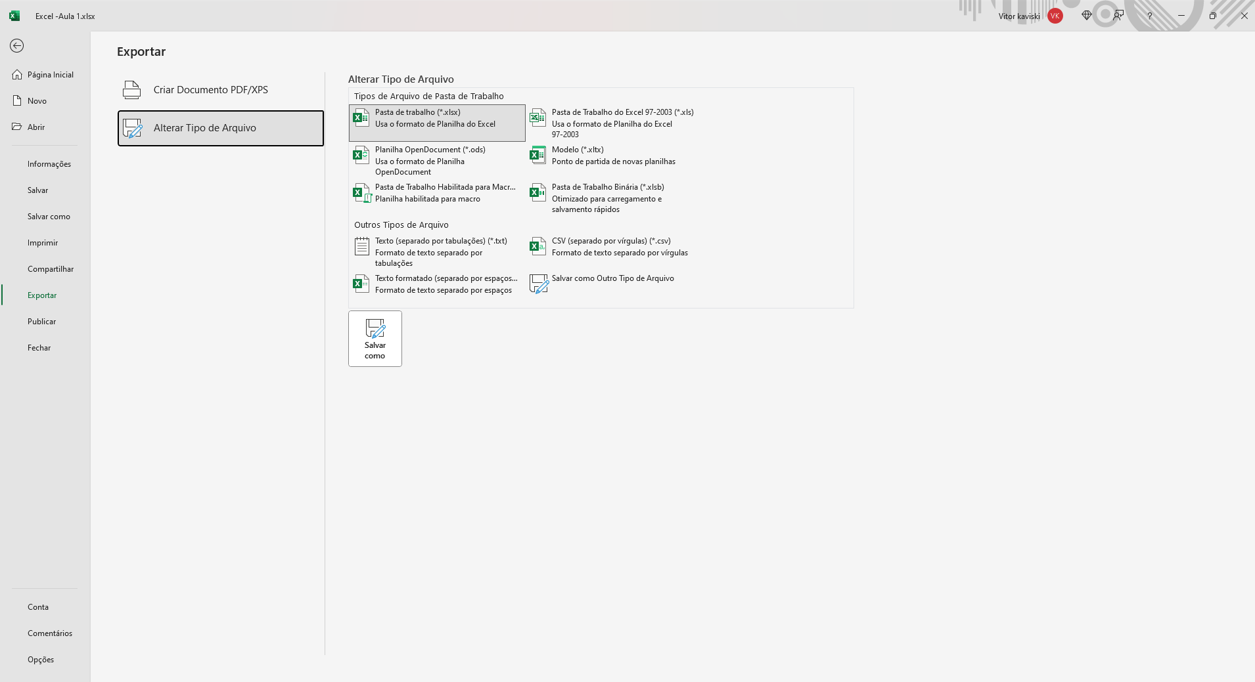

1 - Compartilhar | Perrmite o Compartilhamento em Nuvem do Arquivo

2 - Exportar para PDF | Exporta o Execel para PDF

3 - Tipo do Arquivo | Muda o Tipo do Arquivo para o Tipo Selecioando

4 - Fechar | Fecha o Arquivo e Pergunta se Deseja SALVAR

Conta - Comentários

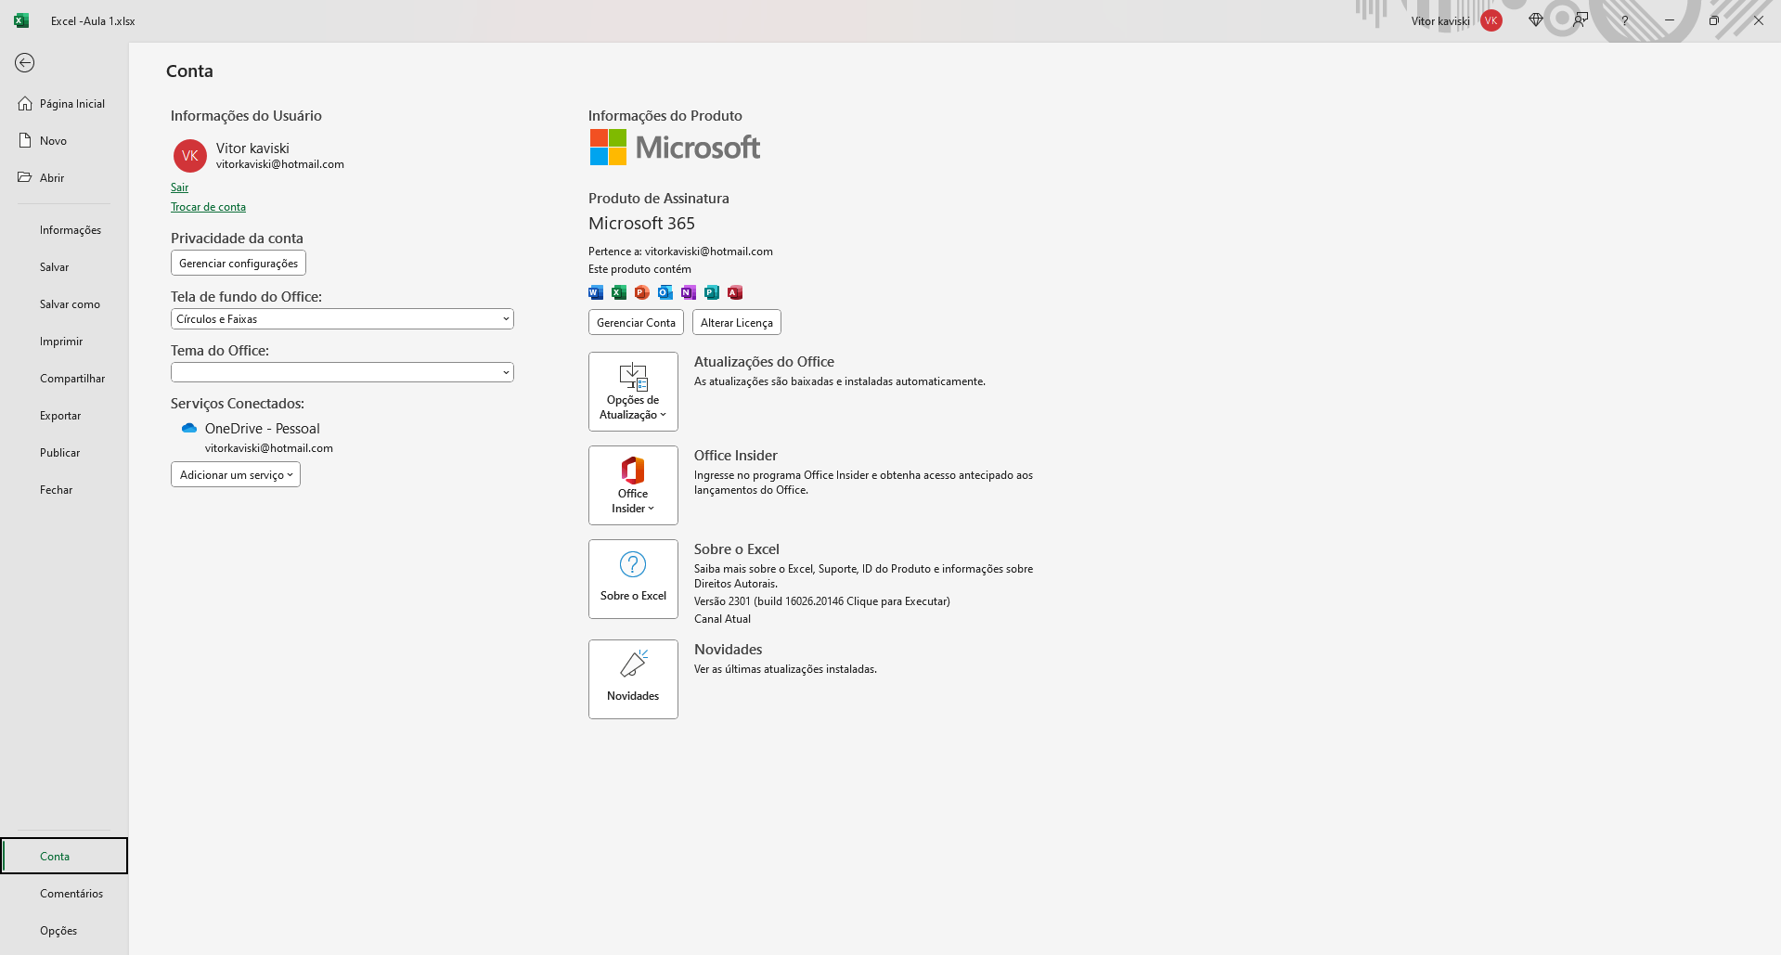

1 - Conta | Detalhes e Preferências Gerais da Conta Microsoft

2 - Comentários | Campo para Avaliar o Excel

Opções

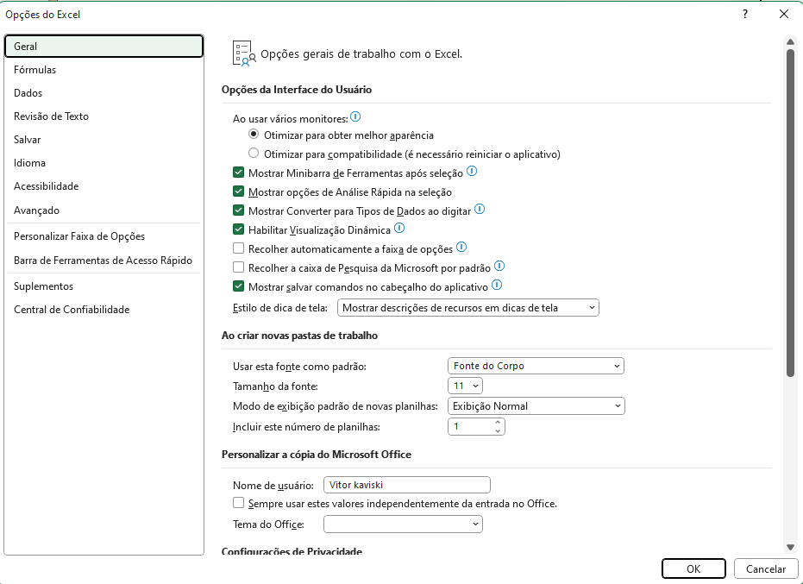

1 - Opções | Apresenta as Opções Gerais e Avançadas do Excel

Página Inicial
Página Inicial

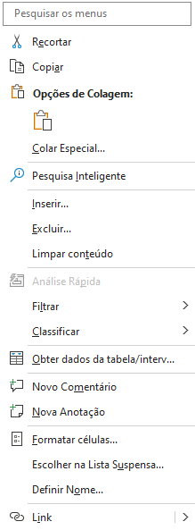
Área de Tranferência

1 - Desfazer | CTRL + Z |  | Desfaz uma Ação Anterior

Área de Tranferência

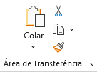

1 - Pincél de Formatação | asd |  | asd

2 - Copiar / Recortar | CTRL + X | CTRL + C |  | Imagem ou Texto

3 - Colar | Usa a Formatação do Destino, Original ou Valores

Fontes

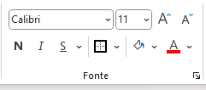

1 - Contornos

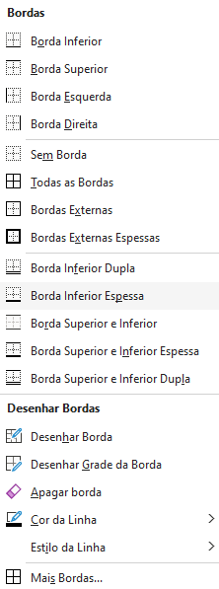

 |  | asd
 |  | asd
 |  | asd
 |  | asd

 |  | asd
 |  | asd
 |  | asd
 |  | asd

 |  | asd
 |  | asd

 |  | asd
 |  | asd
 |  | asd

 |  | asd

 |  | asd

2 - Cores |  | adafsf

3 - Textos | asd | asd | asd | asd | asd

Alinhamento

1 - Posições | asd | asd | asd | asd | asd | asd | asd | asd | asd | asd

2 - Quebras | asdasdasdasd | asdasdasdasd

3 - Mesclagem

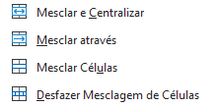
 |  | 123

 |  | 123

 |  | 123

Número

1 - Definição

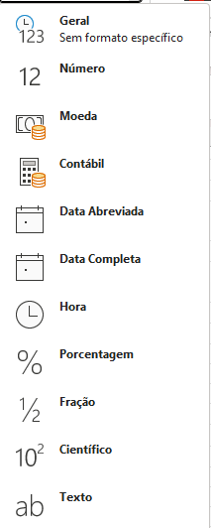
 |  | 123

 |  | 123.00

 |  | R$ 123.00

 |  | R$ 123.00

 |  | 1900-05-02

 |  | 1900-05-02

 |  | 123

 |  | 123

 |  | 123

 |  | 123

 |  | 124124124

2 - Formato Contábil / % | R$ 12.00 | $12.00 | € 12.00 |  | 1200%

3 - Editar Casas Decimais | 1,000.00 | 1000.000 | 11.00

Estilos

1 - Formatação Condicional | Conjunto de Regas para Definir a Formatação de Células |  |  |  |  |  |  | Conteúdo No Curso de Excel Intermediário

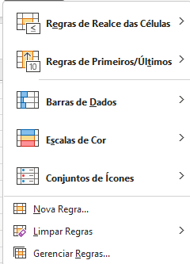
 |  | 1 | 2 | 3 | 4 | 5 | 6 | 7 | 8 | 9 | 10

 |  | 1 | 2 | 3 | 4 | 5 | 6 | 7 | 8 | 9 | 10

 |  | 1 | 2 | 3 | 4 | 5 | 6 | 7 | 8 | 9 | 10
 |  | 1 | 2 | 3 | 4 | 5 | 6 | 7 | 8 | 9 | 10

 |  | 1 | 2 | 3 | 4 | 5 | 6 | 7 | 8 | 9 | 10

 |  | 1 | 2 | 3 | 4 | 5 | 6 | 7 | 8 | 9 | 10

 |  | 1 | 2 | 3 | 4 | 5 | 6 | 7 | 8 | 9 | 10
 |  | 1 | 2 | 3 | 4 | 5 | 6 | 7 | 8 | 9 | 10
 |  | 1 | 2 | 3 | 4 | 5 | 6 | 7 | 8 | 9 | 10

2 - Formatar como Tabela | Produto | Valor | Data |  | Produto | Valor | Data |  | Produto | Valor | Data
 | Prod1 | 100 | 2023-02-01 |  | Prod1 | 100 | 2023-02-01 |  | Prod1 | 100 | 2023-02-01
 | Prod2 | 200 | 2023-02-08 |  | Prod2 | 200 | 2023-02-08 |  | Prod2 | 200 | 2023-02-08
 | Prod3 | 210 | 2023-02-01 |  | Prod3 | 210 | 2023-02-01 |  | Prod3 | 210 | 2023-02-01
 | Prod4 | 140 | 2023-02-17 |  | Prod4 | 140 | 2023-02-17 |  | Prod4 | 140 | 2023-02-17
 | Prod5 | 190 | 2023-02-15 |  | Prod5 | 190 | 2023-02-15 |  | Prod5 | 190 | 2023-02-15

3 - Validações | Produto | Valor | Data |  | Produto | Valor | Data
 | Prod1 | 100 | 2023-02-01 |  | Prod1 | 100 | 2023-02-01
 | Prod2 | 200 | 2023-02-08 |  | Prod2 | 200 | 2023-02-08 |  | Fromatações Das Células
 | Prod3 | 210 | 2023-02-01 |  | Prod3 | 210 | 2023-02-01
 | Prod4 | 140 | 2023-02-17 |  | Prod4 | 140 | 2023-02-17
 | Prod5 | 190 | 2023-02-15 |  | Prod5 | 190 | 2023-02-15

Células

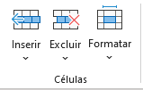

1 - Inserir ou Excluir Células | asd |  | asd | asd |  |  | asd
 | asd
 | asd

2 - Formatar como Tabela

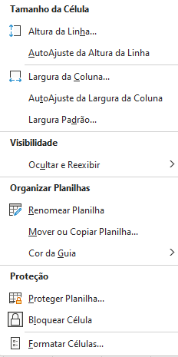

 |  | asd |  | asd

 |  | asd |  | asd

 |  | asd |  | asd

 |  | asd |  | asd

 |  | asd |  | asd

Edição

1 -Fórmulas Automáticas | 1 | 2 | 3
 | 1 | 2 | 3
 | 1 | 2 | 3
 | 1 | 2 | 3
 | 1 | 2 | 3

2 - Preenchimento e Limpar | 1 | 2 | 3
 | 4 | 5 | 6 |  | 123
 | 7 | 8 | 9

3 - Classificar e Filtros | Produto | Valor | Data |  | Produto | Valor | Data |  | Produto | Valor | Data
 | Prod1 | 100 | 2023-02-01 |  | Prod1 | 100 | 2023-02-01 |  | Prod1 | 100 | 2023-02-01
 | Prod2 | 200 | 2023-02-08 |  | Prod2 | 200 | 2023-02-08 |  | Prod2 | 200 | 2023-02-08
 | Prod3 | 210 | 2023-02-01 |  | Prod3 | 210 | 2023-02-01 |  | Prod3 | 210 | 2023-02-01
 | Prod4 | 140 | 2023-02-17 |  | Prod4 | 140 | 2023-02-17 |  | Prod4 | 140 | 2023-02-17
 | Prod5 | 190 | 2023-02-15 |  | Prod5 | 190 | 2023-02-15 |  | Prod5 | 190 | 2023-02-15

3 - Localizar

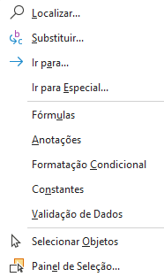
 |  |  | Produto | Valor | Data |  | Produto | Valor | Data
 |  |  | Prod1 | 100 | 2023-02-01 |  | Prod1 | 100 | 2023-02-01
 |  |  | Prod2 | 200 | 2023-02-08 |  | Prod2 | 200 | 2023-02-08
 |  |  | Prod3 | 210 | 2023-02-01 |  | Prod3 | 210 | 2023-02-01
 |  |  | Prod4 | 140 | 2023-02-17 |  | Prod4 | 140 | 2023-02-17
 |  |  | Prod5 | 190 | 2023-02-15 |  | Prod5 | 190 | 2023-02-15

 |  |  | Produto | Valor | Data |  | Produto | Valor | Data
 |  |  | Prod1 | 100 | 2023-02-01 |  | Prod1 | 100 | 2023-02-01
 |  |  | Prod2 | 200 | 2023-02-08 |  | Prod2 | 200 | 2023-02-08
 |  |  | Prod3 | 210 | 2023-02-01 |  | Prod3 | 210 | 2023-02-01
 |  |  | Prod4 | 140 | 2023-02-17 |  | Prod4 | 140 | 2023-02-17
 |  |  | Prod5 | 190 | 2023-02-15 |  | Prod5 | 190 | 2023-02-15

 |  |  | Produto | Valor | Data |  | Produto | Valor | Data
 |  |  | Prod1 | 100 | 2023-02-01 |  | Prod1 | 100 | 2023-02-01
 |  |  | Prod2 | 200 | 2023-02-08 |  | Prod2 | 200 | 2023-02-08
 |  |  | Prod3 | 210 | 2023-02-01 |  | Prod3 | 210 | 2023-02-01
 |  |  | Prod4 | 140 | 2023-02-17 |  | Prod4 | 140 | 2023-02-17
 |  |  | Prod5 | 190 | 2023-02-15 |  | Prod5 | 190 | 2023-02-15

